Overview & Workflow
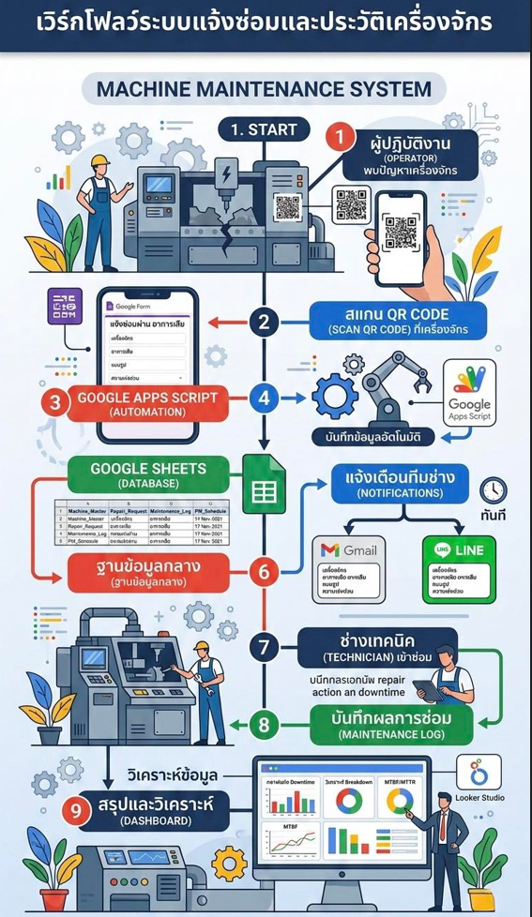
Machine Maintenance Notification System Blueprint

1. วัตถุประสงค์ของระบบ (System Objectives)
• แจ้งซ่อมเครื่องจักรแบบ Real-Time เพื่อแก้ปัญหาได้ทันที
• ลดเวลาเครื่องจักรหยุดทำงาน (Minimize Machine Downtime)
• ควบคุมและลดอัตราการเกิดอาการเสียรุนแรง (Control & Prevent Breakdown)
• เก็บบันทึกประวัติการซ่อมและบำรุงรักษาอย่างเป็นระบบ (Maintenance History Log)
• เชื่อมโยงข้อมูลชิ้นส่วนอะไหล่กับการแจ้งซ่อม (Spare Part Control Integration)
• วิเคราะห์ดัชนีชี้วัดสากล เช่น MTBF (Mean Time Between Failures) และ MTTR (Mean Time To Repair)
• จัดทำ Dashboard สรุปผลและวิเคราะห์ผลเชิงบริหาร (Executive KPI Dashboard)
• รองรับการเปิดหน้างานและจัดการผ่านอุปกรณ์เคลื่อนที่ (Mobile & AppSheet Compatible)
• สแกนแจ้งซ่อมผ่าน QR Code ติดหน้าเครื่องจักรได้ทันที
• ขับเคลื่อนด้วยระบบอัตโนมัติและการแจ้งเตือน (Automation & Notifications via LINE/Email)

2. แผนผังการทำงานของระบบ (System Architecture Flow)
ขั้นตอน (Step) | รายละเอียดการทำงาน (Description)
Operator / ผู้พบปัญหา | ทำการสแกน QR Code ประจำเครื่องจักรเมื่อเกิดปัญหา
Scan QR Code | ลิงก์เข้าสู่หน้าฟอร์มกรอกข้อมูลการแจ้งซ่อมโดยอัตโนมัติ
Google Form / AppSheet | บันทึกข้อมูลเบื้องต้น อาการเสีย ความรุนแรง และรูปถ่ายหน้างาน
Google Apps Script | ระบบ Automation ประมวลผลรันเลขที่เอกสาร บันทึกข้อมูล และส่งสัญญาณแจ้งเตือน
LINE / Email Notification | ส่งข้อความแจ้งเตือนทีมช่างทันที (Real-Time) และส่งอีเมลแจ้งหัวหน้างาน
Technician Repair Action | ช่างกดรับงานผ่านมือถือ/แท็บเล็ต เข้าทำการซ่อมแซม บันทึกเวลา ผลงาน และอะไหล่ที่ใช้
Spare Part Integration | ระบบทำการตัดสต็อกอะไหล่สะท้อนยอดคลังและคำนวณต้นทุนการซ่อมโดยอัตโนมัติ
Verification & History | หัวหน้างานหรือฝ่ายผลิตตรวจสอบความเรียบร้อย ยืนยันผล และจัดเก็บเข้าฐานข้อมูลหลัก
Dashboard & KPI Analysis | ข้อมูลถูกประมวลผลเป็นกราฟ KPI, MTBF, MTTR, Pareto สำหรับผู้บริหาร

3. แผนการดำเนินงาน (Implementation Plan)
เฟส (Phase) | กิจกรรมหลัก (Activity) | ระยะเวลา (Timeline)
Phase 1 | ออกแบบและตั้งค่าฐานข้อมูล (Database Setup on Google Sheets) | 1 สัปดาห์
Phase 2 | สร้างหน้าฟอร์มกรอกข้อมูลการแจ้งซ่อม (Google Form / AppSheet UI) | 1 สัปดาห์
Phase 3 | เขียนโค้ดระบบอัตโนมัติและการแจ้งเตือน (Google Apps Script & LINE API) | 1 สัปดาห์
Phase 4 | จัดทำและติดตั้งป้าย QR Code ประจำเครื่องจักร (QR Code Generation & Placement) | 1 สัปดาห์
Phase 5 | สร้าง Dashboard วิเคราะห์ผลและคำนวณ KPI (Executive Dashboard Setup) | 2 สัปดาห์
Phase 6 | ทดสอบระบบเสมือนจริงและฝึกอบรมผู้ใช้งาน (UAT & Mobile App Deployment) | 2 สัปดาห์

Up Date ใบแจ้ง Rev.17
 |  |  |  |  |  |  |  | เลขที่......./……./......

ส่วนของผู้มีความประสงค์แจ้งซ่อม / สร้าง
ใบแจ้งซ่อม-สร้าง เครื่องจักร-อุปกรณ์และโครงสร้างพื้นฐาน
ส่วนที่ 1
 |  |  |  |  | แผนกที่แจ้งซ่อม / สร้าง....................................
ชื่อเครื่องจักร/ชื่องาน : .............................................................. |  |  |  |  | ผู้แจ้งซ่อม : ............................./……..../............. |  |  | เวลา...............
รหัสเครื่องจักร : ........................................................................... |  |  |  |  | หัวหน้าแผนก ............................./......../…........
ผู้รับแจ้งซ่อม : .............................................................................. |  |  |  |  | ผู้จัดการแผนก ............................./......../…........
หมายเหตุ งานสร้างหรือดัดแปลงโครงสร้างเครื่องจักร/เคลื่อนย้ายเครื่องจักร ต้องอนุมัติโดยหัวหน้าแผนกขึ้นไป
 | งานซ่อม |  |  |  |  | งานสร้าง
รายละเอียดอาการเสีย |  |  |  |  | รายละเอียดของงานสร้าง

ส่วนที่ 2
กำหนดวันเข้าไปดำเนินการซ่อม
วันที่ ......................../................/.................... หมายเหตุ ............................................................
แผนก MT .................................................... ต้นสังกัด ..............................................................
การพิจารณาซ่อม |  | กรณีซ่อม / สร้างได้ |  |  | กรณีซ่อม / สร้างไม่ได้
สาเหตุการเกิด |  |  |  |  |  | รออะไหล่ซ่อม | ส่งซ่อมภายนอก
ส่วนงานของช่างซ่อมบำรุง
 |  |  |  |  | สาเหตุที่ซ่อมไม่ได้

การป้องกันแก้ไข

รายละเอียดในการซ่อม

ช่างซ่อมบำรุง........................................... |  |  |  |  | หัวหน้าแผนก MT ........................... |  | หน่วยงานที่เกี่ยวข้อง ............................
อะไหล่/อุปกรณ์ที่ใช้
ลำดับ | รายการ |  |  |  |  |  | ยี่ห้อ/รุ่น | จำนวน

สาเหตุชำรุด |  | ใช้งานผิดวิธี |  | เสื่อมสภาพ |  | ติดตั้งเพิ่ม
วันดำเนินการแล้วเสร็จ วันที่......................../............/.............. รวมเวลา........................ นาที/ชั่วโมง/วัน
ช่างซ่อมบำรุงที่ลงปฎิบัติงาน 1............................................./......./...... 2................................................/......./.......
3............................................./......./...... 4 ................................................/......./.......
ส่วนงานของผู้แจ้งซ่อม
ส่วนที่ 3 | บันทึกผลการส่งมอบงาน
 |  | ยอมรับ
 |  | ไม่ยอมรับ เพราะ .................................................................
 |  |  | ผู้แจ้งซ่อม......................................../........./..........

